Sheet1
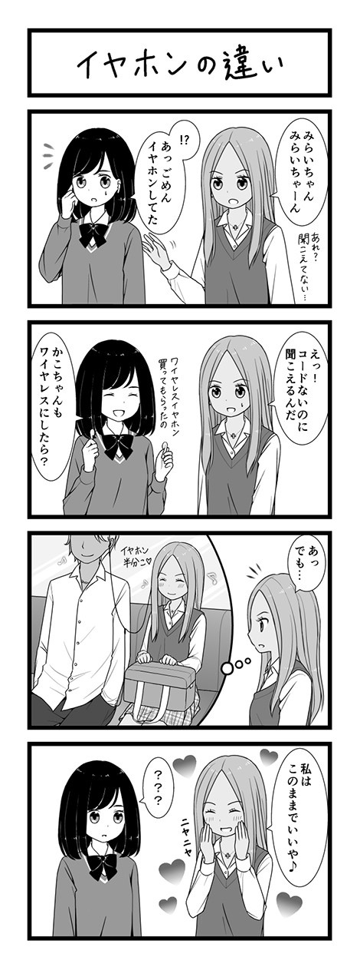
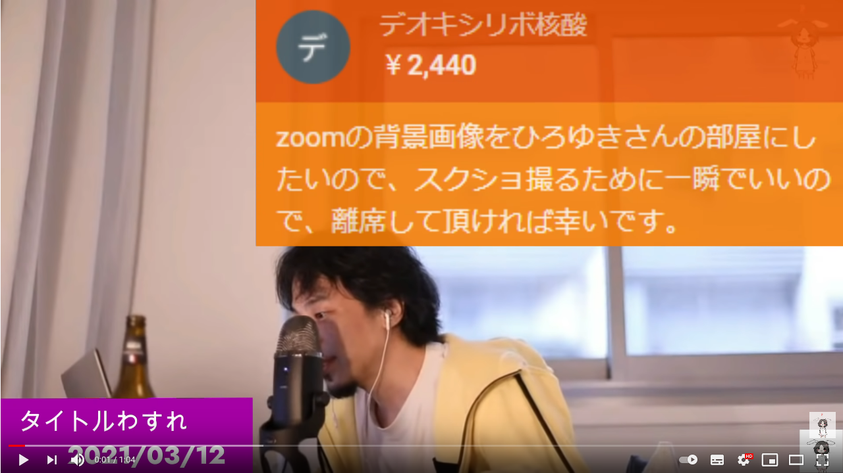 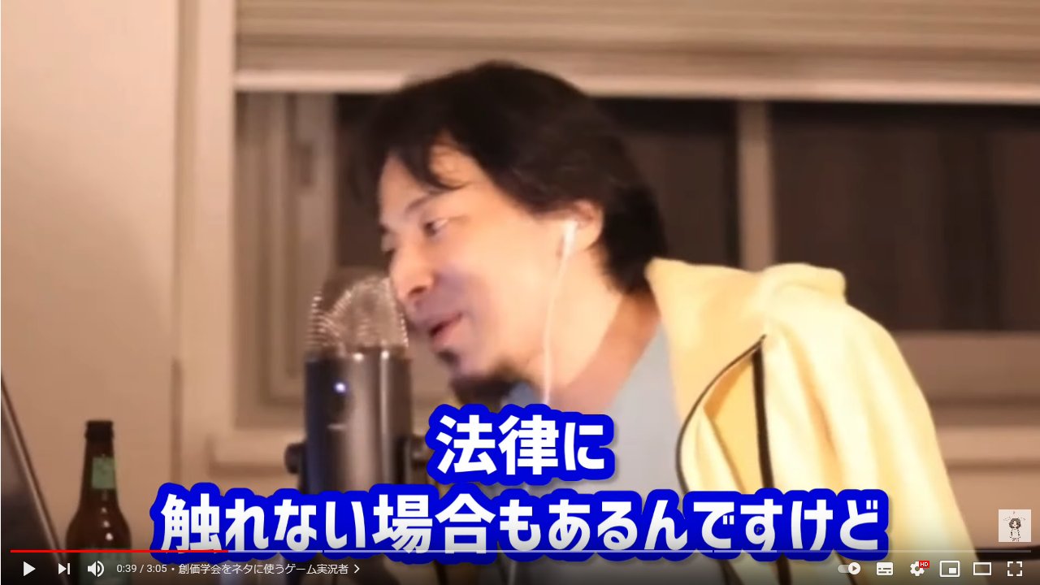 | 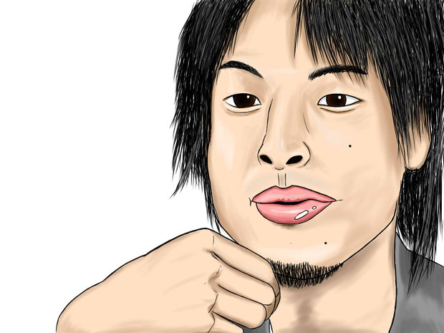 【状況】youtube画面でひろゆきがしゃべっているのを寝っ転がって見ているとことからスタート 画面のひろゆき「なんだろう、嘘つくのやめてもらっていいですか？ それってあなたの感想ですよね？」
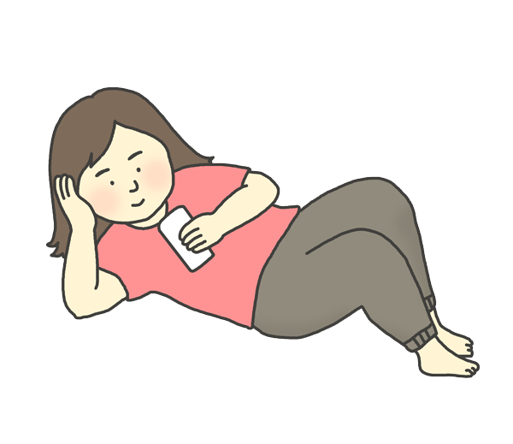 | 私の名前は、響かなで（主人公）。花の高校2年生だ。 今日もひろゆきの切り抜きをしっかりチェック。この年齢でこの意識の高さ。 自分でいうのもなんだが、おそらく地頭がいい。 ひろゆきが言ってることは全部、すでに自分の身体にしみついていたような気さえする。 「そうか、やっぱりね。私もそうだったなぁ」 補足：太っている、ポテチを食べている、寝巻き。
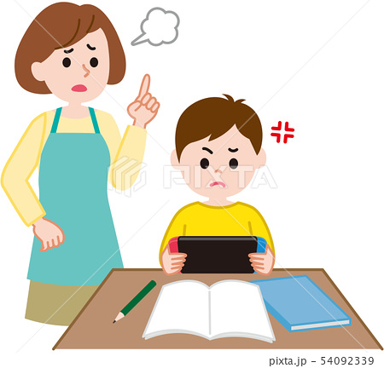 | 「かなで、入るわよ。」 いい気分で人生を謳歌しているところに、水を差す敵が来た。 「あんた、ちゃんと勉強しとん？」(広島弁イントネーション) 「うっさいねぇ、私だって忙しいんじゃけえ」 「この前だって半分以上赤点取っとったし。母さん、死んだ父さんに顔向けできんよ」 「テストとかそういうもんじゃ、あたしは計れんのよ。」 | 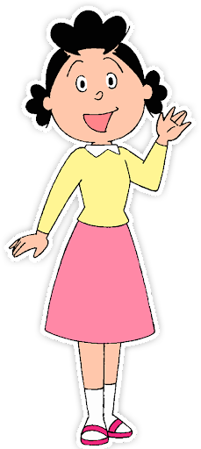
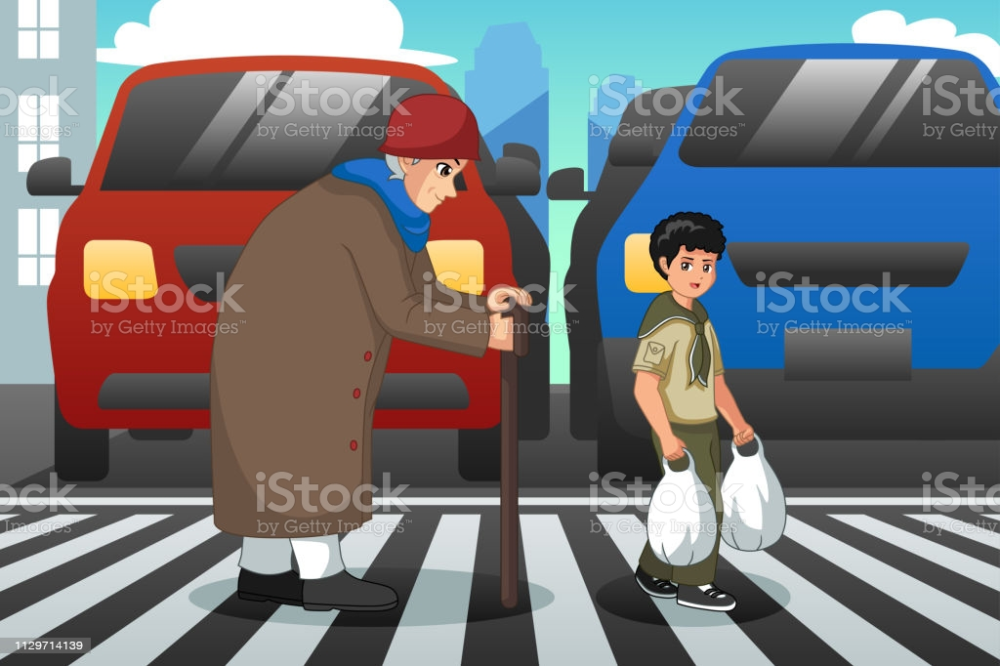 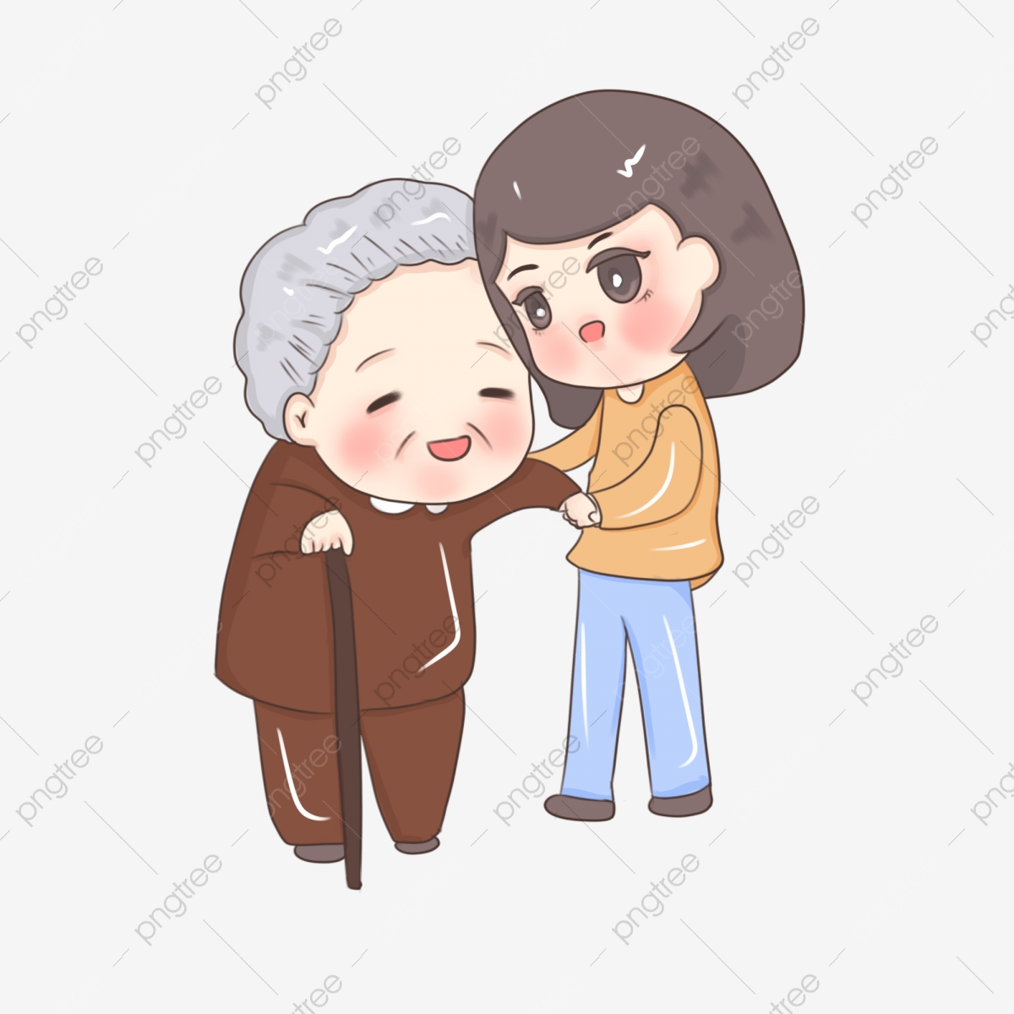 | まったく、学校なんてもの行っても意味はない。 だが、私にはいく目的があった、そうそれは
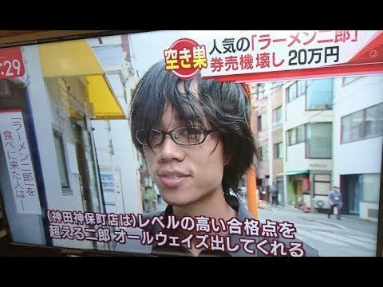 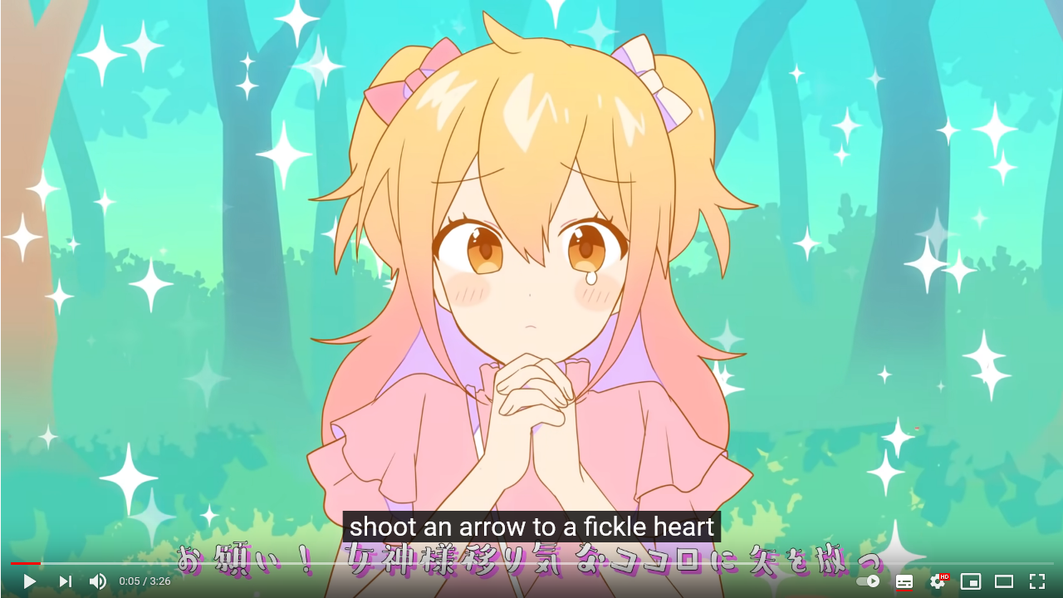 | クラスの男子「ボク君」に会うためだ。 詳しくは知らないが、IT系に興味があるらしく、すでにプログラミングなどに手を出している。 ひろゆき切り抜きが好きな私としても 「やっぱりトウカイテイオーもいいけど、メジロマックイーンもいいよ」 いつも頭のよさそうな友達と、難しい専門用語のカタカナを使って語り合っている。 かっこいい いつかイヤホンを片耳同士で下校、みたいなことしたいな（ブルートゥースイヤホンで）
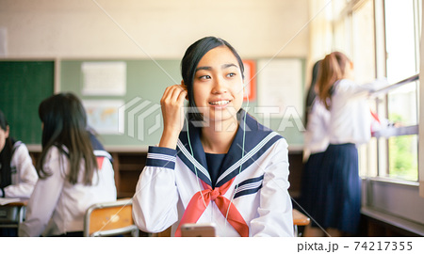 | 今日も、こっそりと盗聴と。 まさかテープを回しとるとは思わんでしょ。 でもそんなときに聞こえてきた言葉 「どんな女がタイプなの？」 「やっぱ特技がある子が好きだな」
 | そうか、特技か。 ～君に気に入られるたいナ。 でも薄々気付いていたことがあった。 私特技ない。 タピオカを飲み切る
 | でも生きてて取り柄くらいあるはずだ。 そうだ、妹に相談しよう。妹の部屋に行くことにした。 「お姉ちゃんの特技？」 スポーツもダメ、勉強もダメ、しいて言えば 面白いクソ動画に詳しいくらいじゃない？
 | そうか、私ってそんなにダメだったのか。 なのに世界を見下してた。このままじゃぼく君に振り向いてもらえない 「あ、ひろゆき切り抜き、またあ上がった」 しかし はぁ、暇だしボク君の隠し撮り音声でも聞きながら寝るかぁ。
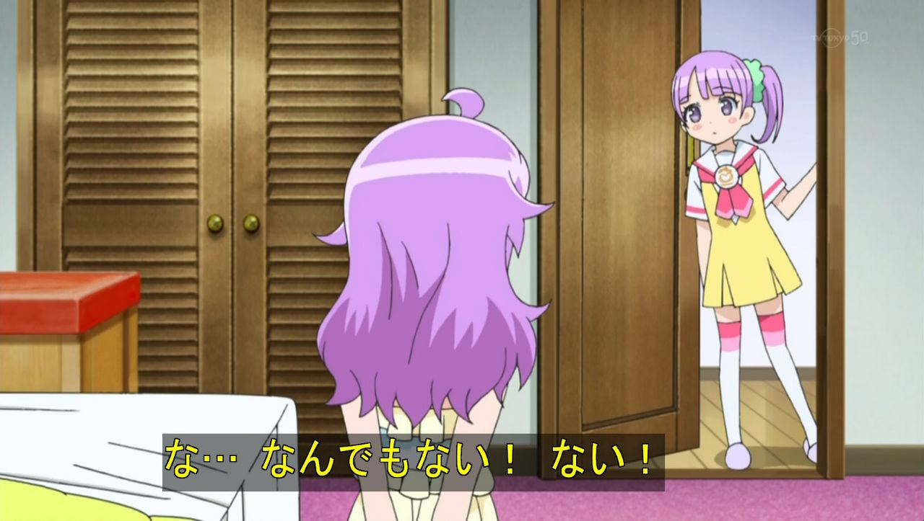 | 妹「あ、思い出した。姉ちゃん昔パソコンで歌録音しとったじゃん。」 急に妹が入ってくる。 「ノックぐらいせんかーい！！」 妹「アニソンとかも詳しいし、音楽やってみたら？」
 | 音楽か。。と言っても、私の歌はカラオケレベルだし。投稿した「Microフロンティア」のキャラソン歌ってみた動画も50再生ぐらいだったし、 変なおっさんファンがついて、実家のツイートの写真で、家特定されそうになって警察に相談して活動やめたんだったな、懐かしい。 だから僕は音楽をやめた。ってやつ？ でも、あれさえなければ今も続けてたかもしれない、音楽。
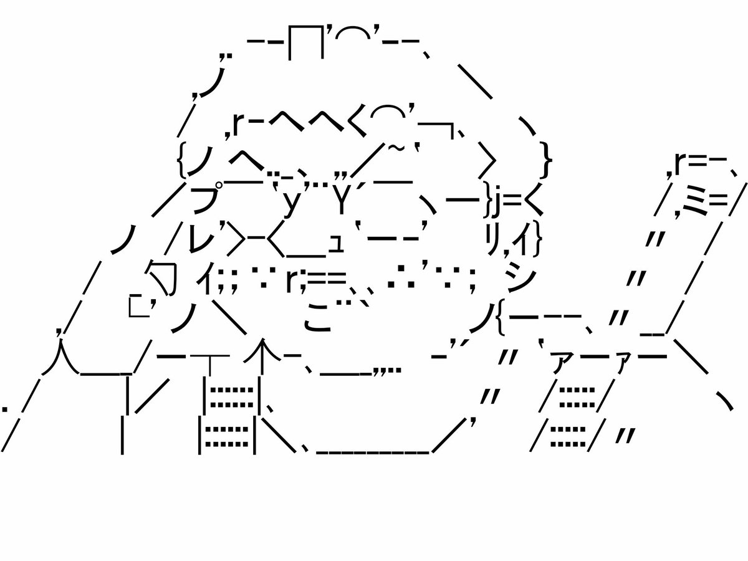 | まあでも、歌は自信ないけどボカロPとかは追っかけてたな。コミケとか並んだな。 私ももっと作曲とかの知識があればもっと話せたのにな。ほぼ顔ファンだった、オタPさん 元気かな。（CD開けてないな、そいえば 見様見真似で、少し動画とかも見て作曲の勉強もしてたな。続けてたら良かったな。 そうしたら今頃、YOASOBIのAyaseさんポジションで私は印税がっぽりの超人気作曲家になってたはずに違いない。
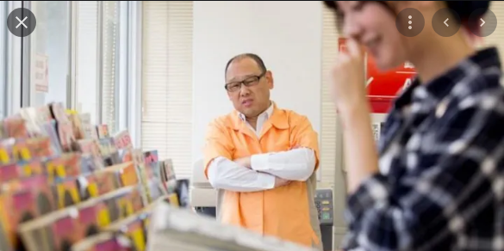 | 私は、本屋でDTM関連の本を眺めていた。 さっぱり分からん。 なんかイライラしてきた、とりあえず本だけ買って帰ろう。 気が向けば読もう。
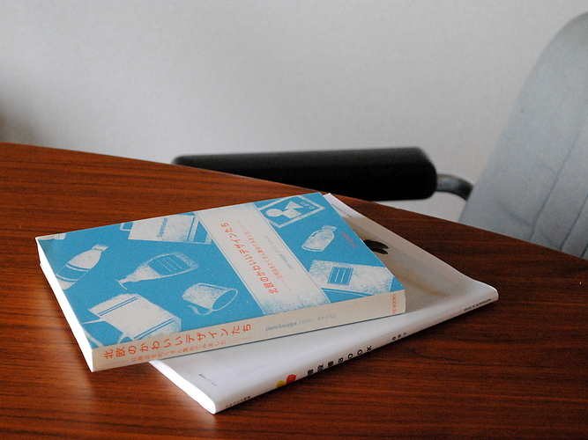 | その本が開かれることは無かった
 | そして、3年生秋。 受験シーズンである。 はぁ、やりたいこともないし、ただただ勉強するだけの毎日。 ぼく君はクラスのあの子と付き合っちゃってるし、マジで私の高校生活終わってんな。
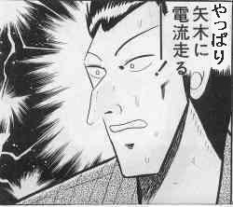 | あれから音楽の専門学校に行くことも考えたが、あまりに何もわかってなさすぎる。 そんなの英語を習いに、アメリカ行くのと一緒だ。楽器持ってないのにバンドやろうとするのと一緒だ。 あああーどうすれば。テレビを見るとプールでビキニではしゃいでる映像があった。 いいなぁ、私泳げないんだよな。もっと習い事とか行ってたら泳げたのにな。そしたら僕君とも二人きりでプールとか行って悩殺できてたのにな。 そんな時、私に電流走る
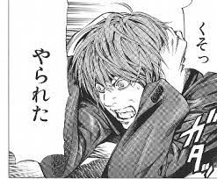 | なんで、泳ぎは習い事に行けば良かったなと思うのに、音楽になると急に大学を行かずまでして専門学校の選択肢になっていたんだ私は。 泳げないからプールに行く。問題ない、自然な流れだ。 なのに作曲ができないから、音楽を勉強しちゃいけないのは変だ。 それに作曲だって、きっと学校に行かなくても習い事として存在するはずだ！
 | 分からないから習いに行くんだ！そうだ、それでいい！
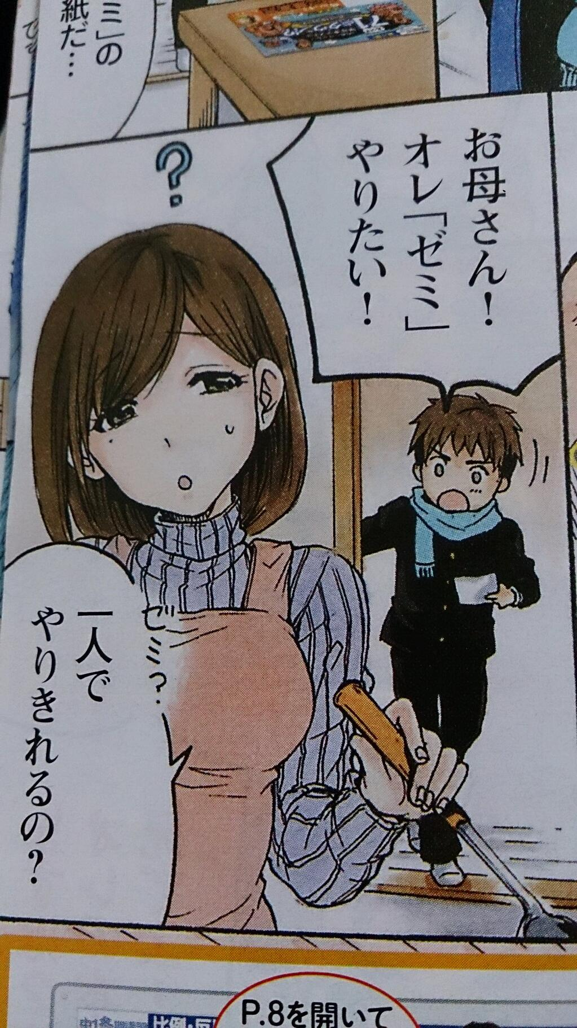
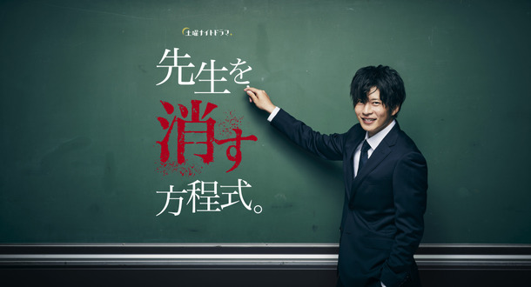 | そしてネットで割と評判のいいリモートのオンライン授業、ニューライツを見つけた。
 | 先生が現役の専門講師で、かつ現役のサウンドクリエイター。作詞も作曲もわかりやすく教えてくれるし、 先週やった内容の復習もわかりやすくおさらいしてくれるから自分のやりたいことを形にできてる。 ぼやけたイメージがだんだんと形になっていくのは、とても楽しい。 やはり、私は…天才なのかもしれない。。 | 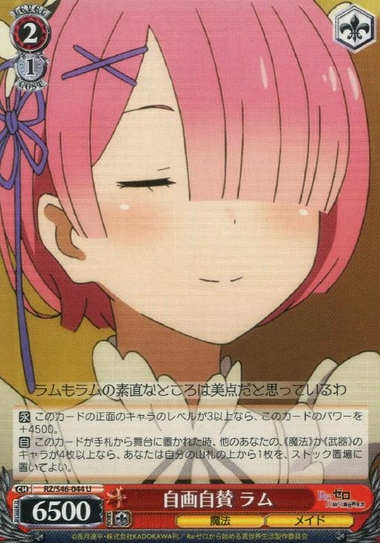
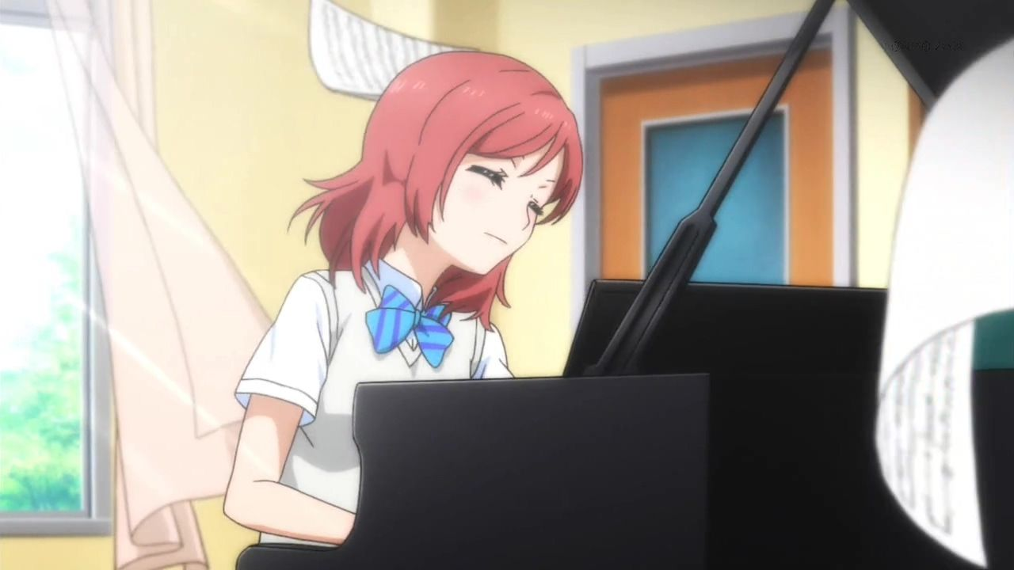 | 登校中もみんなが声をかけてくれる 「昨日アップした新曲すごいよかったよ。楽しみにしてるよ」 そんなわけで大学も無事合格！学校の勉強とDTMは案外似てて両立は簡単だった！
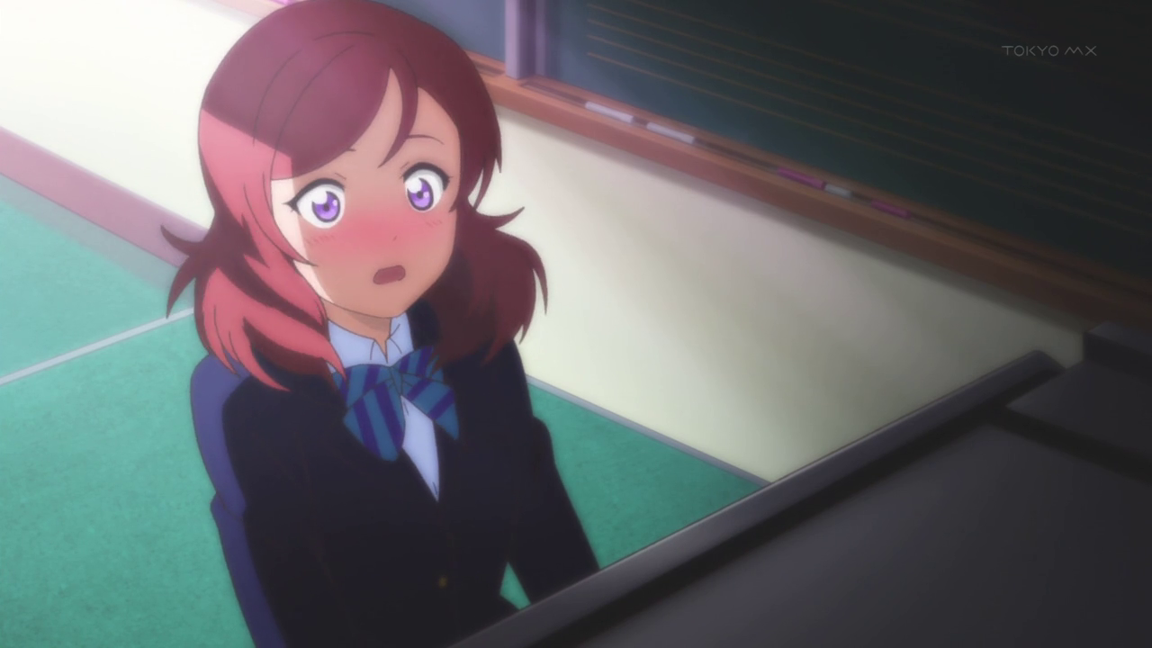
 | そして卒業式の日。 音楽室で、うまぴょい伝説を弾いていたら、男の子が一人で釣られてやってきた。 「実は、前から好きでした！」 僕くんに告白されてハッピー！ | 

